问题
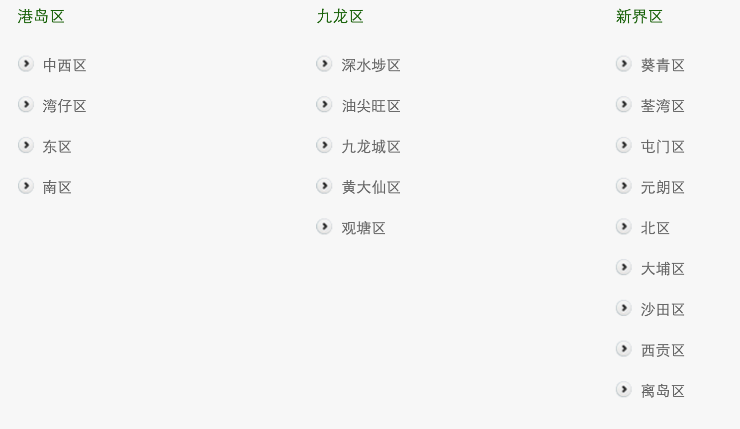
楼层
不止一个楼层的怎么算？ e.g. 47行 2楼和3楼都有 | 重复写区别名称
地下怎么算？按大陆还是香港？ | 0
地下低层怎么算？地下高层？停车场阁楼？ | 0
很多只写到了多少号，是否默认为在地面上？ e.g. 在公园内/会堂内/场馆内/199号 | 0

设施
设施有还是没有的问题，有就写1，但是大部分情况无法写0（因为没亲眼看过），用NA/NS代替，但是已经写0的可能需要保留，比如确实看见了洗手器不是自动的，最好还是再点网址看一眼
座椅的类型两张单独的单人硬椅可以算双人硬椅吗？因为两张凳子确实提供了双人的空间（同理两张单人软）；单人一软一硬？ | 算/重复写区别名称
有些育婴室里面只有换尿片的，如果单独提供哺乳室是否算额外设施？ | 不算

标注
医院管理局底下的所有医院基本都没有独立的官网，也没有平面图，官网有无标注写0，在平面图有无标注应该填NA（见下一条）吧 无法获取
codebook里 v06 把NS改为NA 因为NS就是未标注的意思和0没有区别，NA直接就是连图都没有
新增v26
是否有育婴室：需要时可安排 算有还是没有？ | 2
有可插电的饮水机算不算有电源插座可用？ | 不算

楼层+座椅

if 楼层有2 3，座椅有3 4，怎么分？
是否在官网标注要不要改成NA

